Sheet1
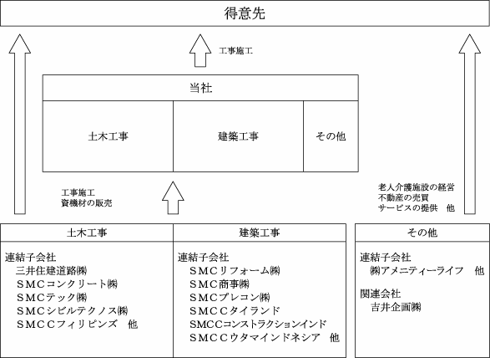
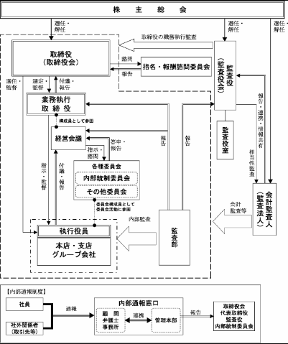
1821：三井住友建設.xlsx
1821：三井住友建設.xlsx
1821：三井住友建設.xlsx
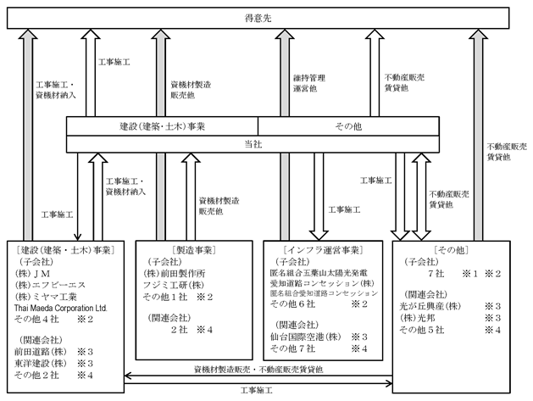
1824：前田建設工業.xlsx
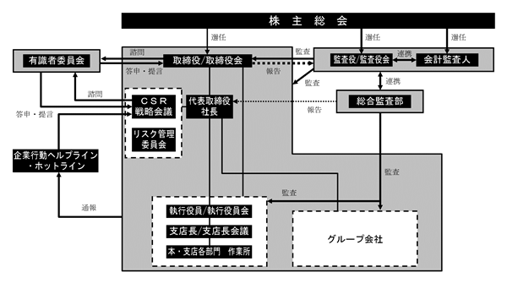
1824：前田建設工業.xlsx
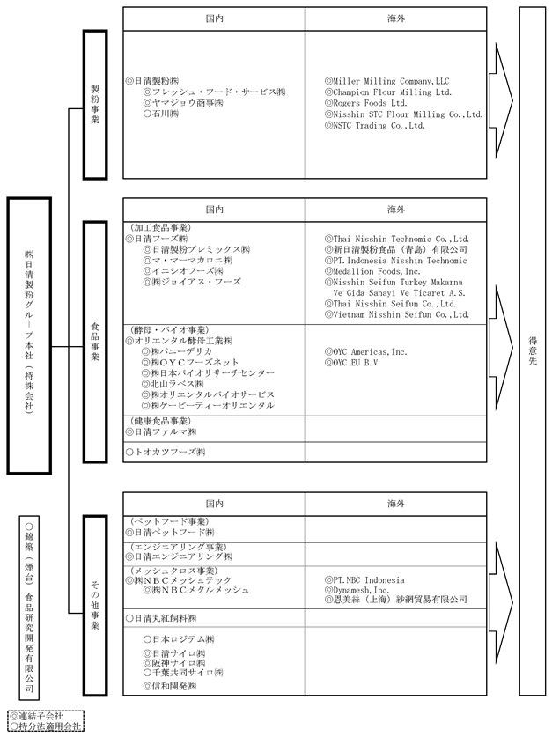
2002：日清製粉グループ本社.xlsx
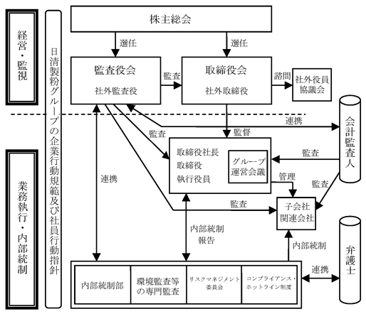
2002：日清製粉グループ本社.xlsx
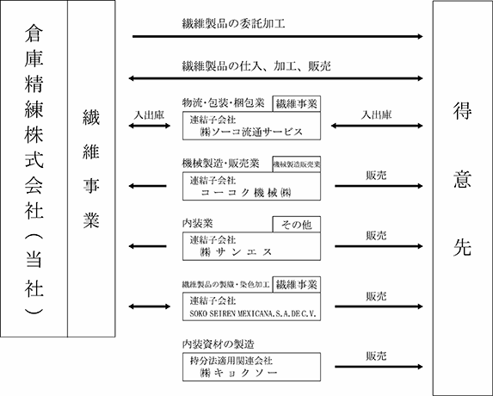
3578：倉庫精練.xlsx
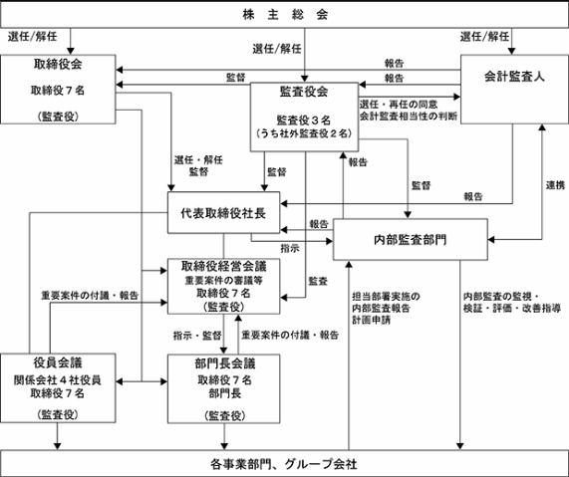
3578：倉庫精練.xlsx
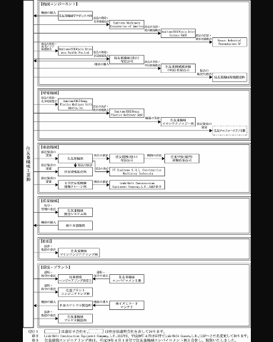
6302：住友重機械工業.xlsx
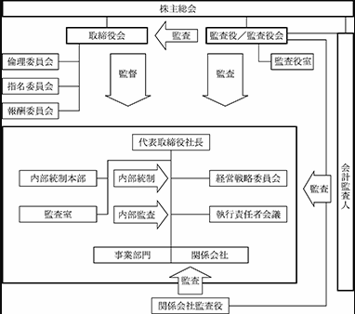
6302：住友重機械工業.xlsx
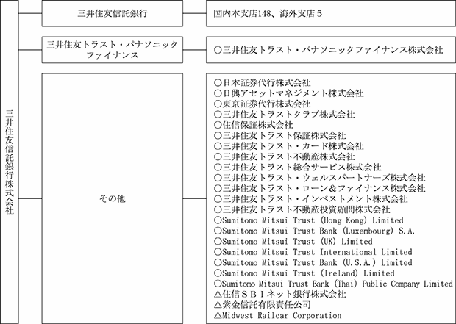
8309：三井住友トラスト・ホールディングス.xlsx
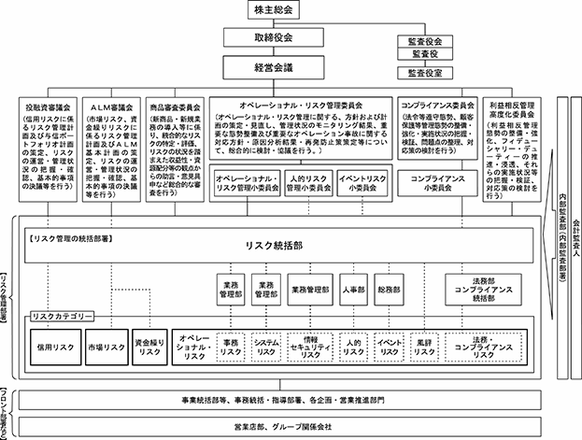
8309：三井住友トラスト・ホールディングス.xlsx
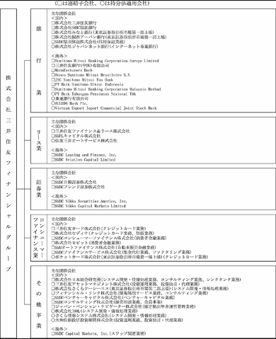
8316：三井住友フィナンシャルグループ.xlsx
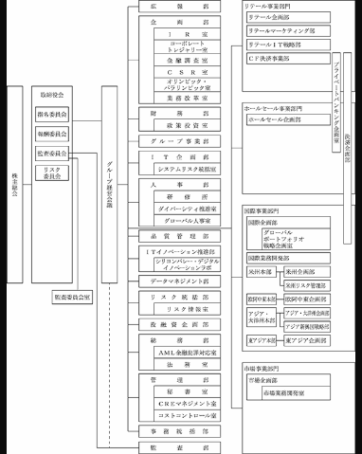
8316：三井住友フィナンシャルグループ.xlsx
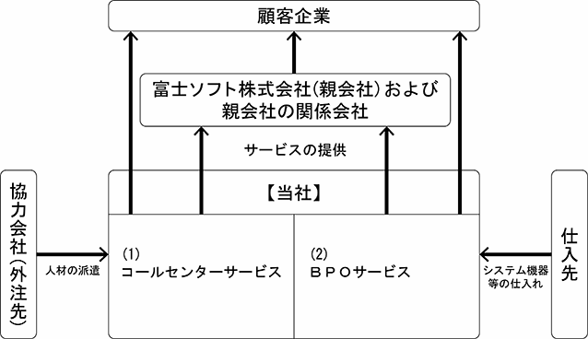
9749：富士ソフト.xlsx
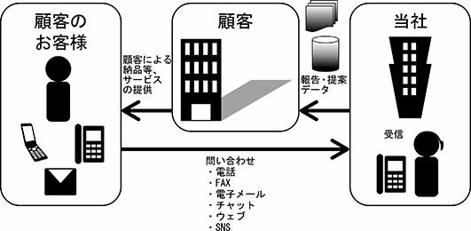
9749：富士ソフト.xlsx
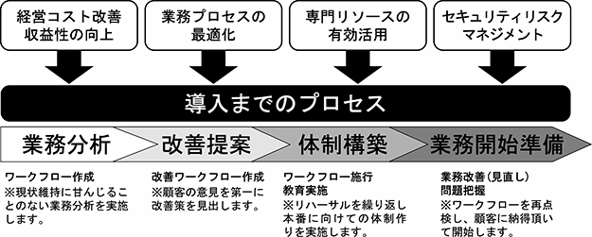
9749：富士ソフト.xlsx
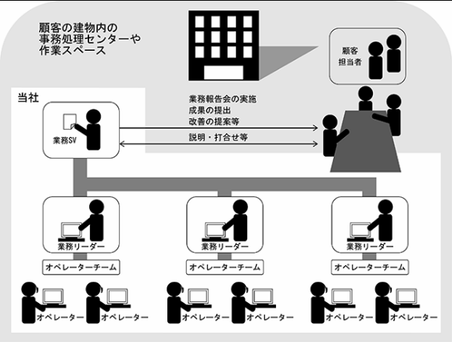
9749：富士ソフト.xlsx
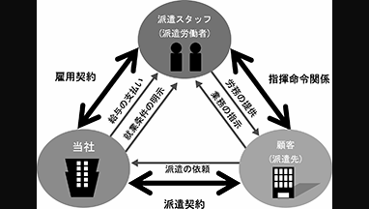
9749：富士ソフト.xlsx
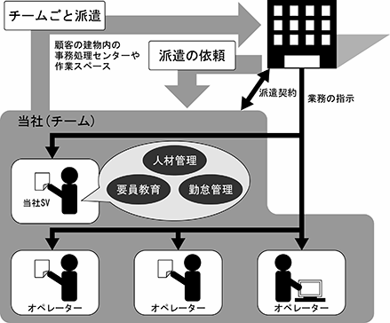
9749：富士ソフト.xlsx
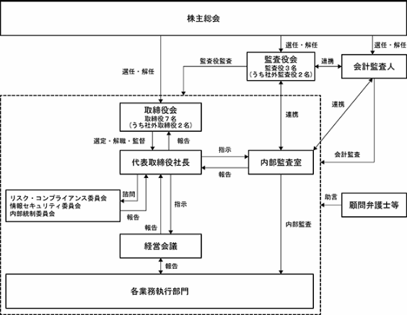
9749：富士ソフト.xlsx

